Rozpočet
SPECIFIKACE AV TECHNIKY PRO LABORATOŘ N1053 / Q04
Obecné požadavky na dodavatele: Dodavatel je povinen dle zákona o nakládání s odpady provést ekologickou likvidaci obalů a odpadů vzniklých při plnění díla, nezpůsobit škodu na ostatním zařízení a vybavení učebny. Dodavatel je povinen provádět průběžný a provést závěrečný úklid po ukončení prací před předáním investorovi.
(Žlutě vybarvená políčka vyplní účastník výběrového řízení)
POL. Č. | NÁZEV VÝROBKU | POPIS VÝROBKU | ROZMĚRY (výška x šířka x hloubka) v mm | VZOROVÉ FOTO | POČET KS CELKEM | NABÍZENÝ VÝROBEK (výrobce a přesný typ) | cena v Kč bez DPH/ks (s montáží a dopravou) | cena v Kč bez DPH celkem za položku
1 | SET ZESILOVAČE A 2 KS REPRODUKTORŮ | AUDIO ZESILOVAČ Dvoukanálový zesilovač s výkonem 2 x 50W, dno z hliníku je zároveň chladičem, do kterého je odváděno teplo od elektrických obvodů. Vnitřní napájení - toroidní transformátor o výkonu až 120W. Na předním panelu - dva multifunkční ovládací prvky, prosvícený displej, světelný bod indikující Stand-by stav. Výkon: 2x 50W, Impedance: 4 Ohm, Odstup signál/šum: 86 dB, Hmotnost: cca 3 kg, Citlivost: 250 mV, Počet vstupů: 3× RCA (cinch) + 1x Mini USB, výstup: 1x RCA (cinch) Pre-Out. Vlastní ochranné obvody, Chlazení: pasivní. Dálkový ovladač pro ovládání přepínání vstupů, hlasitosti, intenzity displeje, korekce basy/výšky, vyvážení levé/pravé strany, MUTE a Stand-by. Záruka: min. 2 roky REPRODUKTORY Třípásmová kompaktní reproduktorová soustava. Bassreflex umístěn na čele ozvučnice. Skříň z MDF panelu, 8“ basový reproduktor s odolnou polypropylenovou membránou v ocelovém koši. Silný magnetický obvod. Středový reproduktor s impregnovanou papírovou membránou. ¾“ výškový reproduktor s chlazením cívky ferrofluidem. Elektronická výhybka 2. řádu pro optimální rozdělení kmitočtů mezi jednotlivé reproduktory. Interní propojení kabely o průřezu 1 mm2. Impedance: 8 Ohm, Šumový výkon: 95W, Hudební výkon: 190W, Citlivost: 88 dB/1m/1W, Kmitočtový rozsah: 40 Hz - 20 kHz v pásmu 8dB, Výhybka: 6,6,6 dB/oct, Hmotnost: cca 8,2kg, Objem: 17,5l Záruka: min. 2 roky | Zesilovač 80 x 190 x 280 Reproduktor 420 x 254 x 260 | 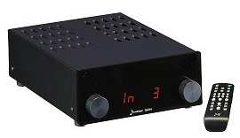 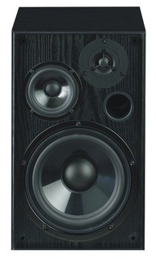 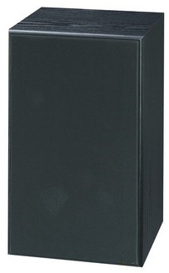 | 1 |  |  | 0.00 Kč
2 | DATOVÝ PROJEKTOR | Technologie DLP, zdroj světla laser, rozlišení FullHD (1920 x 1080); svítivost 4000 ANSI lumenů, kontrastní poměr 300 000:1; poměr stran 16:9; velikost obrazu 0,71 - 7,63 m, projekční vzdálenost 1-7,9 m, certifikace IP6X. Pokročilé funkce: HDR. Životnost laseru 30 000 hodin. Audio: 10W. Objektiv f=12.81~16.74mm, F=1.94~2.23. Konektivita: 1x HDMI 2.0, 1x HDMI 1.4, 1x VGA-in, audio 3.5 mm in/out, RS-232, RJ-45, microUSB. Napájení USB. Napájení AC 100–240V, 50–60Hz, automatické přepínání. Příkon: typický 246 W, max. 283 W, eko typický 193 W, eko max. 220 W. Vertikální frekvence 24 až 85 Hz (120 Hz for 1080p 3D), horizontální rekvence: 15,375 až 91,146 KHz. Zámek. Dálkové ovládání. Záruka: min. 2 roky | 122,5 x 337 x 265 | 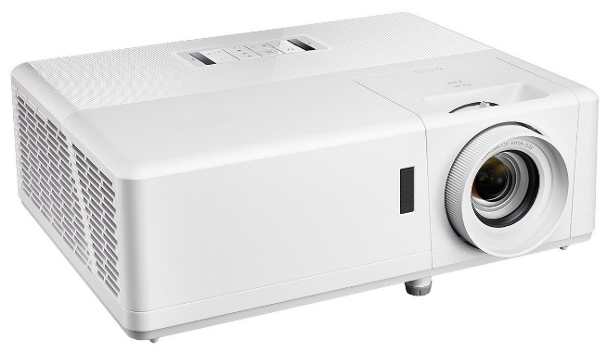 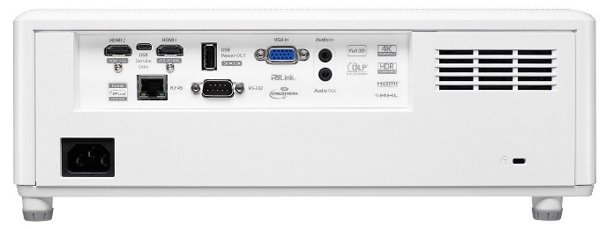 | 1 |  |  | 0.00 Kč
 | celková cena za AV techniku bez DPH |  |  |  |  |  |  | 0.00 Kč

